基本属性
 | 竞品1 | 竞品2 | 竞品3
品牌名
Link
ASIN
主图
文案 | 标题埋词痕迹较弱，仅核心大词有覆盖，季；五点几乎没有埋词痕迹，主要概括 产品特色，尺寸，洗护+礼物属性
视觉呈现 | 主图主要展示产品的场景图，+一张材质图，1细节图，1尺寸图和视频，视频为场景展示，配乐欢快；部分sku无A+
产地 | 无
专利&认证 | 无
VC/3P
配送方式 | FBA
FBA配送费
主推价格 | 33.99
各尺码价格区间 | 29.99-37.99
主推 | 深灰标准尺寸
变体形式 | 颜色，实际有尺寸区别，写在了颜色里，标题违规
变体个数 | 16
节点及排名 | 200 in Clothing (See Top 100 in Clothing) 4 in Women's Hoodies
材质 | 羊羔绒
Piece | 1
Review数量 | 7830
评分 | 4.4
Related Video | 无
QA | 主要提问点在于详细的尺寸和是否适合作为礼物送出
首页无差评 | 首页1一星差评，说实物太皱，质量差，太薄
New Model
Add on Items
上架时间 | 2020-11-12
销售趋势(1 Year) | 
库存及断货 | 库存未设置最大购买限制，库存量可见；全年偶发断货，断货前跑deal，对库存把控不好
价格策略 | 全listing几乎无价格差，仅针对款式有做价格差异
广告策略 | 季节因素 看不到
活动策略-站内 | 7DD+LD
活动策略-站外 | 季节因素 看不到
ABA | 吃词数量不多 但是大词都有吃到 14
品牌推广
关联流量 | 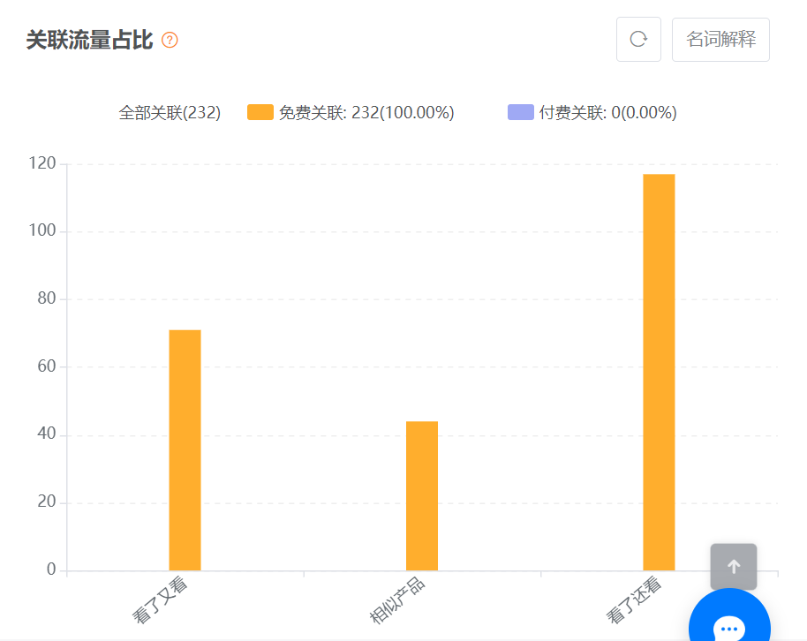
流量分析 | oodie bape hoodie mini paluten hoodie decke lankybox
优势 | 上架时间久，评分优势，主要流量词吃的全，产品颜色多，顾客选择性强
劣势 | 文案埋词没有按照ABA布局；对库存的把控度较低；有变体违规风险

